new follow
creator | ACV
date | 20130320

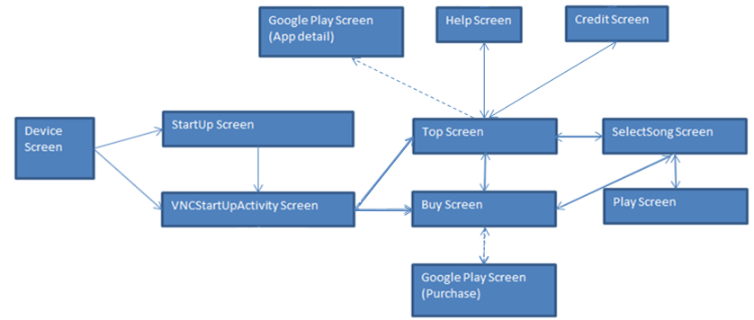
WaitActivity Screen

